【创新基地】第六届“Intel杯”创新大赛信息表
【创新基地】第六届“Intel杯”创新大赛参赛项目信息
项目编号：NO.2018（上半年）
项目名称 | MMO物理渲染和后处理框架 |  | 项目示意图
使用设备 | Android/IOS/PC |  | 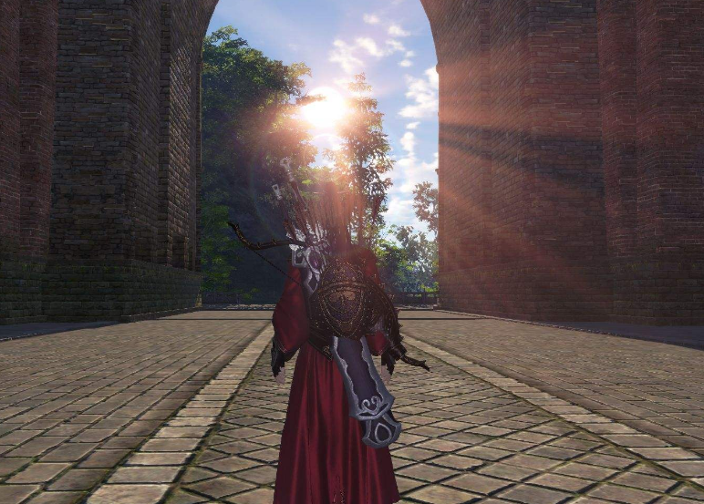
项目类型 | 游戏技术框架
项目描述 | 实现MMO框架下的常用光照渲染和图形处理需求
团队成员 | 主创 | 郭袁 叶鹤翔
 | 策划 | 待定
 | 程序 | gardonguo 郭袁
 | 美术 | lucianye 叶鹤翔
 | 项目管理 | gardonguo 郭袁
项目具体方案
为MMO提供常用的图形渲染需求，包括普通光照渲染，基于物理的渲染，各项异性的渲染，以及一些图形及后处理效果 包括阴影计算，次表面散射，屏幕空间环境光遮蔽，高斯模糊，Bloom效果，景深，水面水下效果，体积光效果，太阳光，色调映射，边缘检测，轮廓线渲染，屏幕反射，边缘光等。前期完成项目需求分析，并且制定渲染流程，然后开始开发和效果添加，根据图形界面的引导给各种效果设定开关。持续讨论并对一些新的美术效果尝试开发和完善。

